Útmutató, közösségi média
ÚTMUTATÓ a közösségi média fül kitöltéséhez
Az alábbiakban összefoglaljuk közösségi médiahasználat kapcsán az adatgyűjtés és rögzítés lépéseit
--> Facebook
1. nyissák meg a az „Insights” részt a kezelt Facebook oldalon
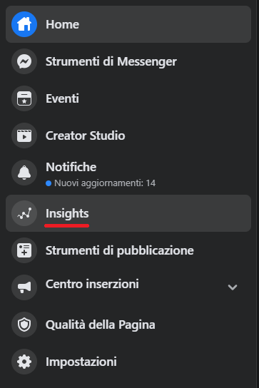

2. A felugró ablakban válassza „Data of posts” Excel fájlt és válassza a ki a lekérdezési időszak nyitó és záródátumát (Január 1-től február 28-ig például) végül nyomja meg az „OK”-ét és „Export Data” gombot.
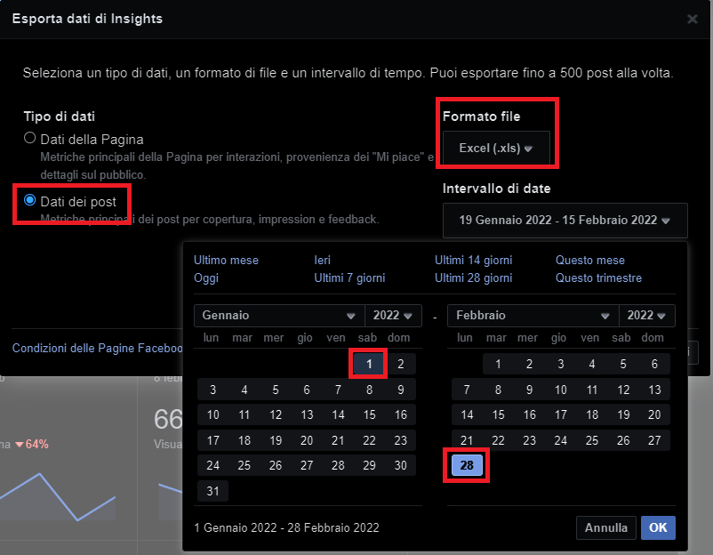

3. Nyissa meg, majd töltse el a fájlt. Válassza az első oldalon a „Key metrics" fület. Válassza ki releváns sorokat a felsorolt posztok közül! Másolja ki és illessze be a „Facebook adatok rögzítése” nevű táblázatba.

3. Vissza a letöltött fájlhoz, a második táblázat az alábbiakban „Lifetime Talking About This” elnevezésűt C oszlop J, K, L. Válassza ki a sorból azt a három cellát, ami a bejegyzések szempontjából releváns (akkor is, ha az adott cellában nulla vagy semmi sem szerepel). Másolja ki és illessze be a „FB adatok rögzítése” lapon az utolsó három oszlopba (AI, AJ, AK) az összes bejegyzésnél töltse ki a releváns adatokat ugyan így.

